マルチブラウザ対応
機能定義
共通情報 |  |  |  | プロジェクト名 |  |  |  | 株式会社クワガタ様向け KID'S 受発注機能改修 |  |  |  |  |  | 作成者 | solcom 品川
 |  |  |  | システム名 |  |  |  | Kuwagata Integrated Dealing System (KID'S) |  |  |  |  |  | 作成日付 | 2018-11-15
 |  |  |  | 工程名 |  |  |  | 基本-詳細設計 |  |  |  |  |  | バージョン | 0.2
 |  |  |  | ドキュメントID |  |  |  | KIDS0003 |  |  |  |  |  | 更新者
 |  |  |  | ドキュメント名 |  |  |  | 基本-詳細設計 機能設計書 |  |  |  |  |  | 更新日付
書誌情報 |  |  |  | 機能改修ID |  |  |  | 18-01-1
 |  |  |  | 機能の名称 |  |  |  | マルチブラウザ対応
 |  |  |  | 概要 |  |  |  | Mircosoft EdgeとGoogle Chromeを推奨環境とし、その他のブラウザでも閲覧はできるようにする

 | 1-1 マルチブラウザ対応

 | 1 | ユースケース

 |  | 1-a | ユースケース図
 |  |  |  |  |  |  |  |  |  | マルチブラウザ対応

データ登録者
サイトTOPにアクセス

<<include>>

ブラウザの種類をチェック

<<include>>

ブラウザの種類により
ある程度CSS等を対応

<<extend>>

TOP画面表示

 |  | 1-b | ユースケース記述
 |  | ユースケース名 |  |  |  | マルチブラウザ対応処理ユースケース
 |  | ゴール |  |  |  | Internet Explorer以外のブラウザでアクセスしてもTOP画面が表示される
 |  | 事前条件 |  |  |  | 1-1 | ユーザが未ログイン状態であること
 |  |  |  |  |  | 1-2 | ユーザがまだサイトTOPにアクセスしていないこと
 |  | メインフロー |  |  |  | 2-1 | サイトTOPのURLにアクセスする
 |  | 事後条件 |  |  |  | 3-1 | TOP画面が表示される
 |  |  |  |  |  |  | (Microsoft EdgeとGoogleChrome以外のブラウザにおいて表示レイアウト等が崩れることがあっても、それが仕様通りの挙動であるとする)

 |  | 例外フロー |  |  |  | - | 特になし

 | 2 | マルチブラウザ対応処理のフロー

 |  | マルチブラウザ対応処理はユーザのサイトTOPへのアクセスをトリガーとして開始される。
 |  | その処理フローについて以下に記載する。

開始
 |  |  |  |  |  |  |  |  |  |  | タイプA |  | 推奨環境(Microsoft Edge または Google Chrome)
 |  |  |  |  |  |  |  |  |  |  | タイプB |  | 非推奨環境だが一定シェアのあるブラウザ(Firefox等)
 |  |  |  |  |  |  |  |  |  |  | タイプC |  | 使用を想定されていないブラウザ(スマホ用ブラウザ等)
ブラウザチェック
 |  |  |  |  |  |  |  |  |  |  | ※ | タイプCの場合画面レイアウトがかなり崩れて表示されることが想定できるが、
タイプB
タイプC
 |  |  |  |  |  |  |  |  |  |  |  | それが仕様通りの挙動であるとする。

タイプA
CSSハック等による
レイアウト調整

ログイン画面

終了

 | 3 | 処理詳細

 |  | 処理の詳細について、以下に記載する。

 |  | 1 | ユーザーがサイトTOPにアクセスする。

 |  | 2 | アクセスに使用されたブラウザのユーザーエージェント(以下UA)を取得する。
 |  |  | 2-1 | Google Chromeの場合
 |  |  |  | 2018/12/12時点でのGoogle Chromeの最新版はVer.71であり、Windows10機を使用した場合のUA文字列は以下のとおりである。
Mozilla/5.0 (Windows NT 10.0; Win64; x64) AppleWebKit/537.36 (KHTML, like Gecko) Chrome/71.0.3578.80 Safari/537.36

 |  |  | 2-2 | Microsoft Edgeの場合
 |  |  |  | 2018/12/12時点でのMicrosoft Edgeの最新版はVer.42であり、Windows10機を使用した場合のUA文字列は以下のとおりである。
Mozilla/5.0 (Windows NT 10.0; Win64; x64) AppleWebKit/537.36 (KHTML, like Gecko) Chrome/64.0.3282.140 Safari/537.36 Edge/17.17134

 |  |  |  |  | ※「Edge/17.17134」の「17.17134」はレンダリングエンジンEdgeHTMLのバージョンであり、Edgeそのもののバージョンではない。

 |  |  | 2-3 | その他ブラウザの場合
 |  |  |  | Firefox：Mozilla/5.0 (Windows NT 10.0; Win64; x64; rv:64.0) Gecko/20100101 Firefox/64.0
 |  |  |  | IE11：Mozilla/5.0 (Windows NT 10.0; WOW64; Trident/7.0; rv:11.0) like Gecko
 |  |  |  | ……など。

 |  | 3 | UAにより使用ブラウザを判定する。
 |  |  | 3-1 | ChromeにもEdgeにもUAに「Chrome」が含まれているため、先にEdgeの判定を行う。

 |  |  |  | 条件1 |  | UAに文字列「Edge」が含まれていること
 |  |  |  | 条件2 |  | UAに文字列「Windows Phone」「Android」が含まれていないこと
 |  |  |  | ※Windows Phoneの場合、UAが以下のようになり「Edge」も「Chrome」も含まれているため弾く必要がある。
 |  |  |  |  | Mozilla/5.0 (Windows Phone 10.0; Android 6.0.1; Microsoft; Lumia 640 LTE) AppleWebKit/537.36 (KHTML, like Gecko) Chrome/51.0.2704.79 Mobile Safari/537.36 Edge/14.14390

 |  |  | 3-2 | Edgeではないブラウザを対象に、Chromeの判定を行う。

 |  |  |  | 条件1 |  | UAに文字列「Chrome」が含まれていること
 |  |  |  | 条件2 |  | UAに文字列「OPR」が含まれていないこと
 |  |  |  | ※Ver.15以降のOperaはChromeやSafariと同系統のレンダリングエンジン(WebKitもしくはWebKitからフォークしたBlink)を使用しているため、UAが以下のようになる。
 |  |  |  |  | Mozilla/5.0 (Windows NT 6.1; Win64; x64) AppleWebKit/537.36 (KHTML, like Gecko) Chrome/62.0.3202.89 Safari/537.36 OPR/49.0.2725.47

 |  |  | 3-3 | 上記どちらの判定にも合致しなかった場合、非推奨ブラウザからのアクセスとなる。
非推奨ブラウザであることを
アラート等で警告するか？

 |  | 4 | 非推奨ブラウザへのCSSハックを適用する。
 |  |  | 2018年11月時点で日本国内でのデスクトップ用ブラウザシェアは

 |  |  |  | 1位 | Chrome |  | 58.46%
 |  |  |  | 2位 | IE |  | 14.78%
 |  |  |  | 3位 | Firefox |  | 9.66%
 |  |  |  | 4位 | Safari |  | 8.98%
 |  |  |  | 5位 | Edge |  | 6.44%
 |  |  |  | 6位 | Opera |  | 0.67% |  |  | ☆StatCounter調べ(http://gs.statcounter.com/browser-market-share/desktop/japan)

 |  |  | であり、6位以下のシェア率は1%未満となっているため考慮から外してよいと考えられる。
 |  |  | 上位5種類のブラウザをすべてカバーできるCSSハックの例を以下に記載する。(※1)
 |  |  | <html>
 |  |  |  | <head>
WebKitまたはBlinkを使用
 |  |  |  |  | <style>
 |  |  |  |  |  | @media screen and (-webkit-min-device-pixel-ratio:0) {
 |  |  |  |  |  |  | .className {
ChromeまたはOpera用(※2)
 |  |  |  |  |  |  |  | color: #0f0;
 |  |  |  |  |  |  | }
Safari用(※3)
 |  |  |  |  |  |  | _::-webkit-full-page-media, _:future, :root .className {
 |  |  |  |  |  |  |  | color: #f00;
 |  |  |  |  |  |  | }
 |  |  |  |  |  | }
Edge用
 |  |  |  |  |  | @supports (-ms-ime-align:auto) {
 |  |  |  |  |  |  | .className {
 |  |  |  |  |  |  |  | color: #00f;
 |  |  |  |  |  |  | }
 |  |  |  |  |  | }
IE用
 |  |  |  |  |  | @media all and (-ms-high-contrast:none) {
IE10用
 |  |  |  |  |  |  | .className {
 |  |  |  |  |  |  |  | color: #ff0;
 |  |  |  |  |  |  | }
IE11以降用
 |  |  |  |  |  |  | *::-ms-backdrop, .className {
 |  |  |  |  |  |  |  | color: #f0f;
 |  |  |  |  |  |  | }
 |  |  |  |  |  | }
 |  |  |  |  |  | @-moz-document url-prefix() {
Firefox用
 |  |  |  |  |  |  | .className {
 |  |  |  |  |  |  |  | color: #0ff;
 |  |  |  |  |  |  | }
 |  |  |  |  |  | }
 |  |  |  |  | </style>
 |  |  |  | </head>
 |  |  |  | <body>
 |  |  |  |  | <div class='className'>TEST</div>
 |  |  |  | </body>
 |  |  | </html>
 |  |  | 上記のHTMLを各ブラウザで読み込んだ場合、文字列「TEST」がブラウザごとに異なった色で表示される。

 |  |  |  | ChromeまたはOpera |  |  |  |  | #00ff00の緑
 |  |  |  | Safari |  |  |  |  | #ff0000の赤
 |  |  |  | Edge |  |  |  |  | #0000ffの青
 |  |  |  | IE10 |  |  |  |  | #ffff00の黄色
 |  |  |  | IE11以降 |  |  |  |  | #ff00ffの紫
 |  |  |  | Firefox |  |  |  |  | #00ffffのシアン

 |  |  | ※1 | この例ではベンダープリフィクスを使用しているため、手順3でのブラウザ判定が意味をなしていない。
 |  |  |  | ブラウザ判定結果を重要視する場合はJavaScriptでのハックを推奨する。
 |  |  | ※2 | 上記にも関連するが、Operaはシェア率こそ1%未満だがレンダリングエンジンにChromeと同じ
 |  |  |  | Blinkを使用しているためベンダープリフィクスでの分岐が困難であり、かつブラウザ上での見た目は
 |  |  |  | ほぼ同等になると考えられるので、わざわざ弾く必要性はあまりない。敢えてOperaを弾く必要がある
 |  |  |  | (非推奨ブラウザでのアクセス時に警告メッセージを出すなど)場合はベンダープリフィクスではなく
 |  |  |  | JavaScriptで分岐させる方法を推奨する。
 |  |  | ※3 | Windows用のSafariは2012年の5.1.7を最後に開発中止になっているが、Macのみでも国内シェアベスト5以内と
 |  |  |  | 見過ごしがたいものがあるので入れている。実際の運用においてWindows機しか使用しないのであれば
 |  |  |  | 省略しても問題ない。

受注・発注データの自動生成
機能定義
共通情報 |  |  |  | プロジェクト名 |  |  | 株式会社クワガタ様向け KID'S 受発注機能改修 |  |  |  |  | 作成者 | solcom 品川
 |  |  |  | システム名 |  |  | Kuwagata Integrated Dealing System (KID'S) |  |  |  |  | 作成日付 | 2018-11-15
 |  |  |  | 工程名 |  |  | 基本-詳細設計 |  |  |  |  | バージョン | 0.2
 |  |  |  | ドキュメントID |  |  | KIDS0003 |  |  |  |  | 更新者
 |  |  |  | ドキュメント名 |  |  | 基本-詳細設計 機能設計書 |  |  |  |  | 更新日付
書誌情報 |  |  |  | 機能改修ID |  |  | 18-02-1
 |  |  |  | 機能の名称 |  |  | 受注・発注データの自動生成
 |  |  |  | 概要 |  |  | 見積原価計算書をアップロードすることにより、受注・発注データを自動生成する

 | 2-1 受注・発注データの自動生成

 | 1 | ユースケース

 |  | 1-a | ユースケース図
 |  |  |  |  |  |  |  |  |  | 受注・発注データの自動生成
データ登録者
見積原価計算書を
アップロード
ファイルタイプをチェック
<<include>>

<<extend>>

ファイルのパースチェック

<<extend>>

マスタ整合性チェック
<<extend>>
製品データ生成
データベース

<<include>>

見積原価データ生成

<<include>>

受注・発注データ自動生成

 |  | 1-b | ユースケース記述
 |  | ユースケース名 |  |  | 受注・発注データ自動生成処理ユースケース
 |  | ゴール |  |  | 受注・発注データ自動生成処理が完了する
 |  | 事前条件 |  |  | 1-1 | データ登録者がログイン済みであること
 |  |  |  |  | 1-2 | 新規フォーマット基準の見積原価計算書が存在すること
 |  | メインフロー |  |  | 2-1 | 「参照」ボタンを押下して見積原価計算書のExcelファイルを指定する
 |  |  |  |  | 2-2 | 「UPLOAD」ボタンを押す
 |  |  |  |  | 2-3 | ワークシートの「選択」ボタンを押す
 |  | 事後条件 |  |  | 3-1 | データベースに見積原価データが登録されること
 |  |  |  |  | 3-2 | 受注データが自動生成されること
 |  |  |  |  | 3-3 | 自動生成された受注データがデータベースに登録されること
 |  |  |  |  | 3-4 | 発注データが自動生成されること
 |  |  |  |  | 3-5 | 自動生成された発注データがデータベースに登録されること
 |  |  |  |  | 3-6 | 新規製品(再販ではない)の場合、製品データが生成されること
 |  | 例外フロー |  |  | E-1 | ファイルフォーマットエラー。Excelフォーマット以外のファイルがアップロードされた際にエラー画面へ遷移する。
 |  |  |  |  | E-2 | パースエラー。アップロードされたファイルが既定の書式を満たしていなかった際にエラー画面へ遷移する。
 |  |  |  |  | E-3 | マスタ整合性チェックエラー。ユーザーコードや売上区分等、マスタに登録されている値ではない値が入力されている際にエラー画面へ遷移する。

 | 2 | データ自動生成処理のフロー

 |  | 受注・発注データ自動生成処理は見積原価計算書のアップロードをトリガーとして開始される。
 |  | その処理フローについて以下に記載する。

 |  | フロー図一覧 |  |  |  |  |  |  | チェック表一覧
 |  | 図1 |  | メインフロー |  |  |  |  | 表1-1 | ヘッダ部ラベル表
 |  | 図2 |  | 見積原価計算書パースチェックフロー |  |  |  |  | 表1-2 | ヘッダ部書式表
 |  | 図2-1 |  | ヘッダ部パースチェックフロー |  |  |  |  | 表2-1 | 受注明細行ラベル表
 |  | 図2-2 |  | 受注明細パースチェックフロー |  |  |  |  | 表2-2 | 受注明細行書式表
 |  | 図2-3 |  | 固定費用明細パースチェック フロー |  |  |  |  | 表3-1 | 発注明細行ラベル表
 |  | 図2-4 |  | 部材費明細パースチェック フロー |  |  |  |  | 表3-2 | 発注明細行書式表
 |  | 図2-5 |  | フッタ部パースチェックフロー |  |  |  |  | 表4-1 | フッタ部ラベル表
 |  | 図2-6 |  | 部分存在チェックフロー |  |  |  |  | 表4-2 | フッタ部書式表
 |  | 図2-7 |  | ヘッダ部書式チェック フロー
 |  | 図2-8 |  | 受注明細書式チェック フロー
 |  | 図2-9 |  | 発注明細書式チェック フロー
 |  | 図2-10 |  | ラベルチェック フロー
 |  | 図2-11 |  | 価書式チェック フロー
 |  | 図2-12 |  | 合計費用チェック フロー
 |  | 図2-13 |  | フッタ位置サーチ フロー
 |  | 図3 |  | マスタ整合性チェックフロー
 |  | 図4 |  | 再販チェックフロー
 |  | 図5 |  | 製品データ生成フロー
 |  | 図6 |  | 見積原価データ生成フロー
 |  | 図7 |  | 受注データ・発注データ生成フロー

 |  | 図1：メインフロー |  |  |  |  |  | 図2：見積原価計算書パースチェック フロー |  |  | 図2-1：ヘッダ部パースチェック フロー

開始
見積原価計算書
パースチェック
ヘッダ部パースチェック

見積原価計算書
部分存在チェック
(1, 「製品コード」)
ヘッダ部終端行 ←
ヘッダ部パースチェック

ファイルフォーマットが
Excel形式か？
チェック結果 > 0?
NO
NO
ヘッダ部終端行 > 0?
NO
YES
ヘッダ部書式チェック
(チェック結果)
YES
YES
製品売上終端行 ←
受注明細パースチェック
(「製品」, ヘッダ部終端行)
見積原価計算書
パースチェック
return チェック結果

チェック結果 > 0？
 |  |  |  |  |  |  |  |  |  |  | 図2-2：受注明細パースチェック フロー
NO
製品売上終端行 > 0?
NO
受注明細パースチェック
(対象, 前部分終端行)
YES
YES
マスタ整合性チェック
始端行 ← 部分存在チェック
(前部分終端行, 「売上分類」)
固定費売上終端行 ←
受注明細パースチェック
(「固定費」, 製品売上終端行)

チェック結果 > 0？
始端行 > 0?
NO
NO
固定費売上終端行 > 0?
YES
YES
NO
受注明細書式チェック
(対象, 始端行)
再販チェック
YES

固定費用終端行 ←
固定費用明細パースチェック
(固定費売上終端行)
return チェック結果

再販か？
NO
製品データ
生成
 |  |  |  |  |  |  |  |  |  |  | 図2-3：固定費用明細パースチェック フロー
YES
固定費用終端行 > 0?
NO
固定費用明細パースチェック
(前部分終端行)
見積原価データ生成
YES
始端行 ← 部分存在チェック
(前部分終端行, 「仕入科目」)
フッタ始端行 ←
部材費明細パースチェック
(固定費用終端行)
受発注データ生成
始端行 > 0?
NO

データ書き込み
フッタ始端行 > 0?
NO
YES
YES
発注明細書式チェック(始端行)

フッタ部パースチェック
(フッタ始端行)
チェック結果 ← 0
NO
チェック結果 > 0?
チェック結果 ← 0
エラー画面
完了画面
YES
終了
合計費用チェック
return チェック結果
return チェック結果

 |  | 図2-4：部材費明細パースチェック フロー |  |  |  |  |  |  | 図2-5：フッタ部パースチェック フロー |  |  | 図2-7：ヘッダ部書式チェック フロー
部材費明細パースチェック
(固定費終端行)
ヘッダ部書式チェック
(始端行)
フッタ部パースチェック
(始端行)

始端行 ← 部分存在チェック
(固定費終端行, 「仕入科目」)
終端行 ← 部分存在チェック
(始端行, 「製造費用」)
ラベルチェック
(1, 7, 始端行)

NO
始端行 > 0?
終端行 > 0?
NO
YES
YES
チェック結果 > 0?
NO
フッタ始端行 ←
フッタ位置サーチ(始端行)
フッタ部書式チェック
チェック結果 ← 0
YES

価書式チェック
(1, 7, 始端行)
セル位置 ← フッタ始端行A列
return チェック結果

セルの内容が
文字列「仕入科目」？
YES
 |  |  |  |  |  |  |  |  | 図2-6：部分存在チェック フロー
部分存在チェック
(現在行, チェック文字列)
チェック結果 ← 始端行 + 1
NO
セルの内容が空か？
YES
セル位置を1行
上にずらす
return チェック結果
NO
セル位置 ← 現在行A列

終端行 ← セル位置の行
セルの内容が
チェック文字列か？
YES
発注明細書式チェック
(始端行)
NO

チェック結果 > 0?
現在行 + 1 行が
存在するか？
現在行 ← 現在行 + 1
NO
YES
YES
NO
チェック結果 ← 0
チェック結果 ←フッタ始端行
現在行 ← 0

return チェック結果
return 現在行

 |  | 図2-8：受注明細書式チェック フロー |  |  |  |  |  |  | 図2-9：発注明細書式チェック フロー

受注明細書式チェック
(対象, 始端行)

ラベルチェック
(2, 10, 始端行)

チェック結果 > 0?
NO
YES

終端行 ← 部分存在チェック
(始端行, 対象 + 「売上合計」)

終端行 > 0?
NO
YES

受注明細ループ
L ← 1, 終端行 - 1, 1

現在行 ← 始端行 + L

価書式チェック
(2, 10, 現在行)

チェック結果 > 0?
NO
YES

受注明細ループ

セル位置 ← 終端行G列

セルの内容が
パターン「\d+」と
マッチするか?
NO

YES
セル位置 ← 終端行Ｉ列

セルの内容が
パターン「\d+|\d+.\d+」と
マッチするか?
NO
チェック結果 ← 0

YES

チェック結果 ← 終端行

return チェック結果

価書式チェック
(種別, 項目数, 現在行)
価書式チェックループ
N ← 1, 項目数, 1
価書式チェックループ
チェック行 ← 現在行 + 「表」+種別+「-2」・N番めの「行」の値
現在列 ← 「表」+種別+「-2」・N番めの「列」の値
チェック条件 ← 「表」+種別+「-2」・N番めの「条件」
セル位置 ← チェック行現在列
セルの内容が
チェック条件の正規表現に
マッチするか?
チェック結果 ← 1
チェック結果 ← 0
return チェック結果

ラベルチェックループ
N ← 1, 項目数, 1
ラベルチェックループ
現在行 ← 始端行 + 「表」+種別 +「-1」・N番めの「行」の値
現在列 ← 「表」+種別+「-1」・N番めの「列」の値
チェック文字列 ← 「表」+種別+「-1」・N番めの「タイトル」の値
セル位置 ← 現在行現在列
ラベルチェック
(種別, 項目数, 始端行)
セルの内容が
チェック文字列に
等しいか?
チェック結果 ← 0
チェック結果 ← 1
return チェック結果

見積原価計算書のフォーマット変更
機能定義
共通情報 |  |  |  | プロジェクト名 | 株式会社クワガタ様向け KID'S 受発注機能改修 | 作成者 |  |  | solcom 品川
 |  |  |  | システム名 | Kuwagata Integrated Dealing System (KID'S) | 作成日付 |  |  | 2018-10-15
 |  |  |  | 工程名 | 基本-詳細設計 | バージョン |  |  | 0.1
 |  |  |  | ドキュメントID | KIDS0003 | 更新者
 |  |  |  | ドキュメント名 | 基本-詳細設計 機能設計書 | 更新日付
書誌情報 |  |  |  | 機能改修ID | 18-03-1
 |  |  |  | 機能の名称 | 見積原価計算書のフォーマット変更
 |  |  |  | 概要 | 見積原価データから受発注データを自動生成する処理の作成に伴い、見積原価計算書のフォーマットを変更する。

 | 2-2 見積原価計算書のフォーマット変更

 | 1 | ユースケース

 |  |  | 2-1 受注・発注データの自動生成と同等であるため省略

 | 2 | 変更フォーマットの詳細
2
1
4
 |  | 新フォーマット |  |  |  |  | 旧フォーマット
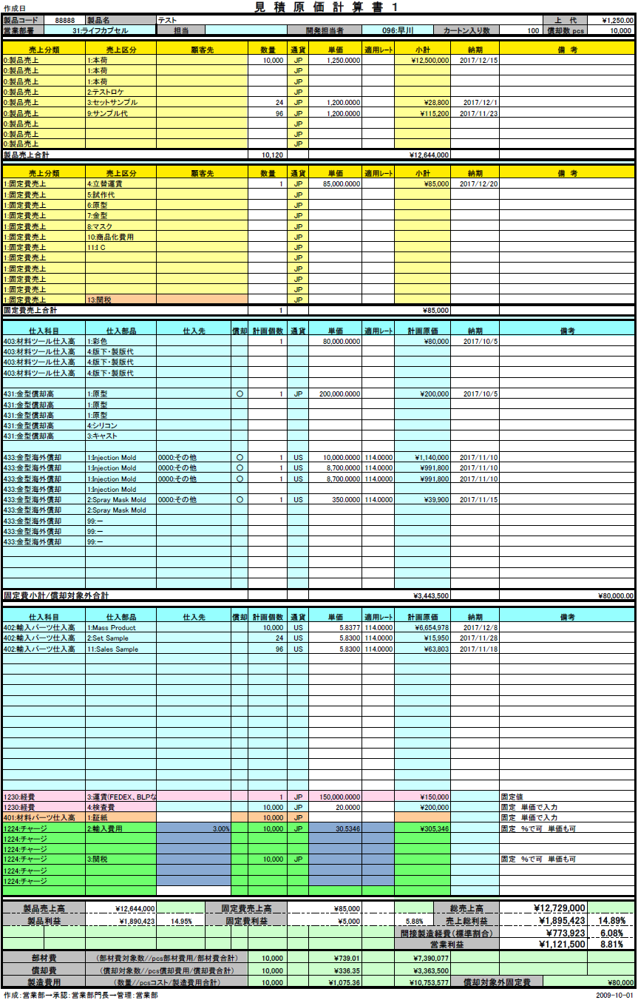
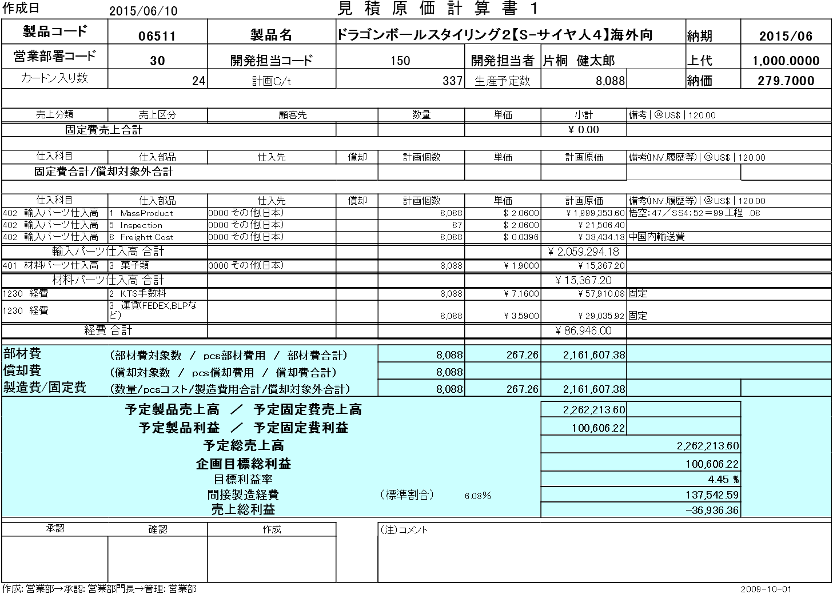

3
5

6
7
8

 |  |  |  |  |  |  | No. | 変更内容
 |  |  |  |  |  |  | 1 | 営業部署に部署名を追加
 |  |  |  |  |  |  | 2 | 開発担当者のコードと名前を1項目に統合
 |  |  |  |  |  |  | 3 | 製品売上の明細エリア追加
 |  |  |  |  |  |  | 4 | 明細行単位で管理するためヘッダから削除
 |  |  |  |  |  |  | 5 | 明細行単位で管理するためヘッダから削除
 |  |  |  |  |  |  | 6 | 明細行単位で管理するため項目追加
 |  |  |  |  |  |  | 7 | 明細行単位で管理するため項目追加
 |  |  |  |  |  |  | 8 | 明細行単位で管理するため項目追加

 |  | ※ | 新フォーマットの詳細についてはシート「受注・発注データの自動生成」「ステータス管理」および
 |  |  | 【別紙2】次期見積原価計算書.xls参照

